填写说明
buff触发类型 | 数值 |  | buff选择策略 | 数值 | 技能类类型

永久 | 0 |  | 自己 | 0 | 普通技能 | 0
进入据点 | 1 |  | 交战双方 | 1 | 据点buff托管技能 | 1
离开据点 | 2 |  | 同据点内所有人 | 2 | 周期性每隔多次长时间，做一件什么事 | 2
 |  |  | 同据点内所有人除了自己 | 3 | 周期性随机buff技能 | 3
杀人 | 3 |  | 全地图己方 | 4
被杀 | 4 |  | 全地图对方 | 5
攻打据点 | 5 |  | 全地图所有 | 6
攻打据点结束 | 6 |  | 对方 | 7
防守据点 | 7 |  | 相邻普通据点 | 8
防守据点接受 | 8 |  | 附近相邻航线上随机一人 | 9
所有战斗开始前 | 9 |  | 对方，但不包含buff源（人给塔上buff的时候可能有用） | 10
所有战斗结束 | 10
据点相关战斗（攻击和防守） | 11
航线战斗开始 | 12
进入普通据点 | 13

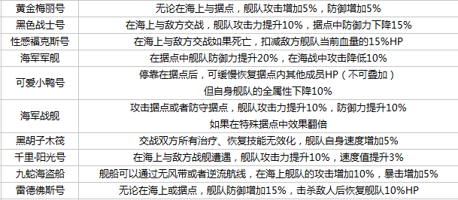
触发条件
左值是类型 | 比较器 | 右值是数值
ft(据点类型) | = | 0
 | >
 | <
 | !=
 | >=
 | <=

技能额外信息
reset_sameskill_intower | 重置同据点内技能cd

